Sheet1
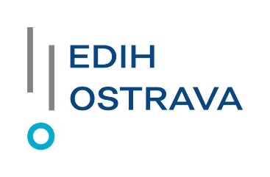

Tato zakázka je realizována v rámci projektu s názvem EDIH Ostrava, číslo projektu 101083551, který je spolufinancován z prostředků Evropské unie, přičemž tento projekt je rovněž podpořen financováním ze strany MPO, reg. č. projektu EDIH1.5.01.4, a to v rámci NEXT GENERATION EU.

Příloha č. 1 - Specifikace předmětu veřejné zakázky / předmětu koupě
k veřejné zakázce s názvem Dodávka IT techniky 10/2025
zadávané v dynamickém nákupním systému s názvem Dodávky IT + AV techniky od 2024 a evidenčním číslem ve Věstníku veřejných zakázek Z2024-026774

POBJ | Pol. | Název položky | Mn | MJ | Max. cena včetně DPH |  | Nabízená cena včetně DPH |  | Pověřená osoba / | Pracoviště | Ulice | Čís.pop/ | PSČ | Místo
 |  |  |  |  | Cena/ks | Cena celkem | Cena/ks | Cena celkem | kontakt |  |  | orient
60006130 | 10 | DNS_NB_ATYP | 1 | KS | 66,000.00 Kč | 66,000.00 Kč | (doplní dodavatel) | #VALUE! | Bc. Žaneta Vylegalová zaneta.vylegalova@vsb.cz +420 596 995 911 | FEI | 17. listopadu | 2172/15 | 708 00 | Ostrava-Poruba
Předpokládaná hodnota (maximální celková cena) |  |  |  |  |  | 66,000.00 Kč
Celková nabídková cena / kupní cena včetně DPH |  |  |  |  |  |  |  | #VALUE!
Dodavatel prohlašuje, že nabízená zařízení splňují všechny parametry požadované zadavatelem v příloze č. 2 - Technická specifikace.
V | (doplní dodavatel) |  |  |  | dne (datum v el.podpisu)
 |  |  |  |  |  |  | Za dodavatele/prodávajícího:

 |  |  |  |  |  |  |  |  | elektronický podpis (po převedení do PDF)
 |  |  |  |  |  |  |  |  | Jméno, příjmení a funkce oprávněné osoby (doplní dodavatel)
 |  |  |  |  |  |  |  |  | Firma (doplní dodavatel)

